Llaves de Impacto
CLASIFICACION | CODIGO DE BARRA | DESCRIPCION | CANT X CAJA | STOCK | PRECIO DISTRIBUIDOR | Precio /0.6 | Spec | TIPO | IMAGEN
EMTOP_HERRAMIENTAS ELECTRICAS | 6941556252250 | ECIWL20401 Llave de impacto inalámbrica | 10 | 15 | 303 | 505 | Motor sin escobillas Accionamiento cuadrado: 1/2" Velocidad sin carga: 0-1600/0-1900/0-2300 rpm Tasa de impacto: 0-2100/0-2500/0-2900 bpm Par de fijación: 400Nm Par de desmonto: 550 Nm Luz de trabajo LED integrada Incluír: 3 sockets Pcs (17, 19, 21mm) Batería y cargador vendidos por separado Empaquetado por caja de color | Inalámbrica | 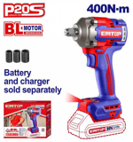
EMTOP_AIRE | 6972951241662 | EATL126801 Llave de impacto neumática | 6 | 115 | 340 | 566.66666667 | Transmisión cuadrada: 12,5 mm(1/2") Velocidad sin carga: 7000 rpm Par máximo de motor: 610Nm (450 pies) Peso: 2,6KG Mecanismo de doble martillo Con un socket de 3 piezas (17mm, 19mm, 21mm) Con conector tipo Europa, conector tipo EE. UU., conector tipo Nitto y conector tipo Italia. Consumo de aire: 142,5 l/min (5,0 cfm) Presión del aire: 6,3 bar (90 psi) Longitud: 187 mm (7,3") Peso: 2,6 kg (5,7 lbs) Entrada de aire: 1/4" Manguera de aire: 3/8" Empaquetado por caja de color | Neumática | 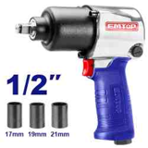
EMTOP_HERRAMIENTAS ELECTRICAS | 6941556258139 | ULCIWL2040 Llave de impacto inalámbrica | 5 | 60 | 542 | 903.33333333 | . Motor sin escobillas Accionamiento cuadrado: 1/2" Velocidad sin carga: 0-1600/0-1900/0-2300 rpm Tasa de impacto: 0-2100/0-2500/0-2900 bpm Par de fijación: 400Nm Par de desmonto: 550 Nm Luz de trabajo LED integrada Incluír: 1 cargador de 20V (ULFCR20200) Voltajes de carga: 110-120V~50/60Hz 2 unidades de 2,0Ah baterías (EBPK20011) 3 sockets Pcs (17, 19, 21mm) Empaquetado en un estuche de transporte | Inalámbrica | 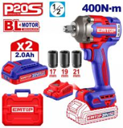
EMTOP_HERRAMIENTAS ELECTRICAS | 6941556216610 | ULCDLIW20221 Llave de impacto de iones de litio | 5 | 6 | 566 | 943.33333333 | . Motor sin escobillas Voltaje: 20V Transmisión cuadrada: 1/2" Velocidad sin carga: 0-1300/0-2100 rpm Tasa de impacto: 0-2000/0-3300 bpm Par máximo: 300 Nm Luz de trabajo LED integrada Incluír: 3 sockets Pcs (17, 19, 21mm) 2 unidades de 2,0Ah baterías (EBPK20011) 1 cargador de PCS (ULFCR20200) Voltajes de carga: 110-120V~50/60Hz Empaquetado en una bolsa de lona | 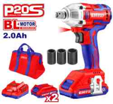 Inalámbrica
EMTOP_HERRAMIENTAS ELECTRICAS | 6941556243043 | ULCIWL2050 Llave de impacto inalámbrica | 5 | 5 | 772 | 1286.6666667 | . Motor sin escobillas Voltaje: 20V Accionamiento cuadrado: 1/2" Velocidad sin carga: 0-1200/0-1800/0-2200 rpm Tasa de impacto: 0-2400/0-2800/0-3300 bpm Par de fijación: 500Nm Par de fuerza de cejueca: 650 Nm Luz de trabajo LED integrada Incluír: 3 sockets Pcs (21, 22, 24mm) 2 Pcs 4.0Ah batería (EBPK2002) 1 cargador de PCS (ULFCR20200) Voltajes de carga: 110-120V~50/60Hz Empaquetado en un estuche de transporte | Inalámbrica | 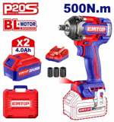
EMTOP_HERRAMIENTAS ELECTRICAS | 6941556243081 | ULCIWL2085 Llave de impacto inalámbrica | 4 | 1 | 956 | 1593.3333333 | . Motor sin escobillas Voltaje: 20V Accionamiento cuadrado: 1/2" Velocidad sin carga: 0-1600/0-2100/0-2400 rpm Tasa de impacto: 0-1500/0-1800/0-2200 bpm Par de fijación: 850Nm Par de fuerza de la ceba: 1000 Nm Luz de trabajo integrada Incluír: 2 Pcs 4.0Ah batería (EBPK2002) 1 cargador de PCS (ULFCR20200) Voltajes de carga: 110-120V~50/60Hz 3 piezas de profundidad (22mm, 24mm, 27mm) Embalado en una caja de plástico | Inalámbrica | 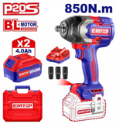
EMTOP_HERRAMIENTAS ELECTRICAS | 6941913612864 | ECIWL201351 Llave de impacto inalámbrica | 4 | 0 | 1078 | 1796.6666667 | . Motor sin escobillas; Voltaje: 20V; Transmisión cuadrada: 3/4"; Velocidad sin carga: 0-900/0-1200/0-1800 rpm; Tasa de impacto: 0-1800/0-2000/0-2200 bpm; Par de fijación: 1350Nm; Par de reventamiento de tuercas: 1900Nm; Luz de trabajo integrada; Incluír:; 3 sockets Pcs (27 30 32 mm); Luz de trabajo integrada; Batería y cargador vendidos por separado; Empaquetado por caja de color | Inalámbrica | 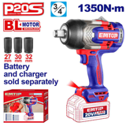
EMTOP_HERRAMIENTAS ELECTRICAS | 6941913611126 | ECIWL201751 Llave de impacto inalámbrica | 4 | 0 | 1204 | 2006.6666667 | . Motor sin escobillas; Voltaje: 20V; Transmisión cuadrada: 3/4"; Velocidad sin carga: 0-900/0-1200/0-1800 rpm; Tasa de impacto: 0-1800/0-2000/0-2200 bpm; Par de fijación: 1750Nm; Par de reventamiento de la cejuela: 2100 Nm; Luz de trabajo integrada; Incluír:; 3 sockets Pcs (30 32 34mm); Luz de trabajo integrada; Batería y cargador vendidos por separado; Empaquetado por caja de color | Inalámbrica | 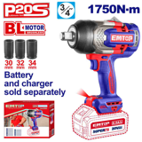
EMTOP_AIRE | 6941556209094 | EATL013101 Llave de impacto neumática | 1 | 8 | 1411 | 2351.6666667 | . Transmisión cuadrada: 25,4mm(1") Velocidad sin carga: 3600/min Par máximo de motor: 3100Nm (2220 ft-lb) Peso: 18,5KG Con conector universal. Consumo de aire: 36Cfm(1019l/min) Yunque: 200mm(8") Capacidad del cerrojo Tamaño: 45mm (1-3/4") Entrada de aire: 1/2" Manguera de aire: 5/8" Empaquetado por BMC | Neumática | 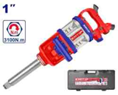

Amoladoras
CLASIFICACION | CODIGO DE BARRA | DESCRIPCION | CANT X CAJA | STOCK | PRECIO DISTRIBUIDOR | Precio Sugerido /0.6 | Spec | TIPO | IMAGEN
EMTOP_HERRAMIENTAS ELECTRICAS | 6941556213947 | ULAGR09051 Rectificadora angular | 6 | 255 | 186 | 310 | Voltaje: 110-120V~50/60Hz Potencia de entrada: 900W Velocidad sin carga: 12000rpm Diámetro del disco: 5" Rosca del husillo: 5/8"-11UNC Con mango auxiliar de 1 pieza Disco no incluido Empaquetado por caja de color | Con cable | 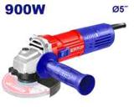
EMTOP_HERRAMIENTAS ELECTRICAS | 6941556208820 | UULAGRS09051 Rectificadora angular | 6 | 289 | 254 | 423.33333333 | Voltaje: 110-120V~50/60Hz Potencia de entrada: 900W Velocidad sin carga: 12000rpm Diámetro del disco: 5" Rosca del husillo: 5/8"-11UNC Con mango auxiliar de 1 pieza Disco no incluido Empaquetado por caja de color | Con cable | 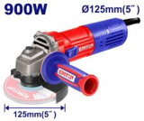
EMTOP_HERRAMIENTAS ELECTRICAS | 6941556253400 | ULAGR11083 Rectificadora angular | 6 | 11 | 274 | 456.66666667 | Voltaje: 110-120V~50/60Hz Potencia de entrada: 1100W Velocidad sin carga: 12000rpm Diámetro del disco: 4-1/2" Rosca del husillo: 5/8"-11UNC Con mango auxiliar de 1 pieza Disco no incluido Empaquetado por caja de color | Con cable | 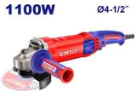
EMTOP_HERRAMIENTAS ELECTRICAS | 6941556212100 | ULAGR20073 Rectificadora angular | 2 | 49 | 449 | 748.33333333 | Voltaje: 110-120V~50/60Hz Potencia de entrada: 2000W Velocidad sin carga: 8450 rpm Diámetro del disco: 7" Rosca del husillo: 5/8"-11UNC Con mango auxiliar de 1 pieza Con un conjunto extra de cepillos de carbón Disco no incluido Empaquetado por caja de color | Con cable | 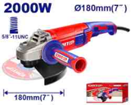
EMTOP_HERRAMIENTAS ELECTRICAS | 6941556249984 | ULAG211541 Amoladora angular inalámbrica | 4 | 18 | 522 | 870 | Motor sin escobillas Voltaje: 20V Velocidad sin carga: 3000/6000/9000 rpm Control de velocidad variable Diámetro del disco: 4-1/2" Rosca del husillo: 5/8"-11UNC Incluír: 1 juego de disco de corte metálico abrasivo de 4-1/2" (10 piezas) 1 Pcs 4.0Ah batería (EBPK20021) 1 cargador de PCS (ULFCR20200) Voltajes de carga: 110-120V~50/60Hz Empaquetado en un estuche de transporte | Con cable | 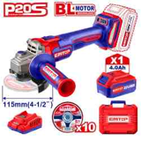

Pulidoras
CLASIFICACION | CODIGO DE BARRA | DESCRIPCION | CANT X CAJA | STOCK | PRECIO DISTRIBUIDOR | Precio Sugerido | Spec | TIPO | IMAGEN
EMTOP_HERRAMIENTAS ELECTRICAS | 6941556204907 | ULFSR3201pulidora eléctrica con accesorios | 6 | 66 | 233 | 388.33333333 | Voltaje: 110-120V~50/60Hz Potencia de entrada: 320W Velocidad sin carga: 14000 rpm Base inferior: 7''x3-1/2" Base duradera de aluminio Con 5 piezas de papel de lija Con un conjunto extra de cepillos de carbón Empaquetado por caja de color | Con cable | 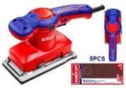
EMTOP_HERRAMIENTAS ELECTRICAS | 6941556220259 | ULFSR23201pulidora eléctrica con accesorios | 8 | 1 | 254 | 423.33333333 | Voltaje: 110-120V~50/60Hz Potencia de entrada: 320W Velocidad sin carga: 12000rpm Diámetro de la almohadilla de lijar: 5'' Base de Velcrops Con 5 piezas de papel de lija Con un conjunto extra de cepillos de carbón Empaquetado por caja de color | Con cable | 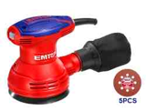
EMTOP_HERRAMIENTAS ELECTRICAS | 6941556211523 | ELPS201250pulidora inalAmbrica con accesorios | 4 | 2 | 326 | 543.33333333 | Voltaje: 20V Velocidad sin carga: 10000/min Tamaño inferior: 125mm Con 5 piezas de papel de lija Batería y cargador vendidos por separado Empaquetado por caja de color | Con cable | 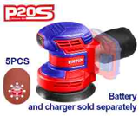
EMTOP_HERRAMIENTAS ELECTRICAS | 6941556243326 | ULAPR1402 Pulidor | 4 | 30 | 407 | 678.33333333 | Voltaje: 110V-120V~50/60Hz Potencia de entrada: 1400W Velocidad sin carga: 1500-3600 rpm Diámetro de la almohadilla de pulido: 7" Control de velocidad variable Interruptor de bloqueo Caja de cambios de aluminio Incluír: 1 pieza D-handle 1 pieza de almohadilla de pulido con gancho y lazo 1 pieza de capó de pulido 1 conjunto de cepillos de carbón extra Empaquetado por caja de color | Con cable | 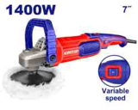
EMTOP_HERRAMIENTAS ELECTRICAS | 6972951241006 | ULAGR22093pulidora elEctrica con accesorios | 2 | 8 | 448 | 746.66666667 | Voltaje: 110-120V~50-60Hz Potencia de entrada: 2200W Velocidad sin carga: 6300 rpm Diámetro del disco: 9" Rosca del husillo: 5/8"-11UNC Con mango auxiliar de 1 pieza Con un conjunto extra de cepillos de carbón Disco no incluido Empaquetado por caja de color | Con cable | 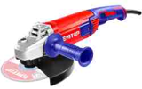
EMTOP_HERRAMIENTAS ELECTRICAS | 6941556258214 | ELAP2015 Pulidora inalámbrica | 6 | 21 | 477 | 795 | Motor sin escobillas Voltaje: 20V Velocidad sin carga: 2000-4500 rpm Diámetro de la almohadilla de pulido: 150 mm Control de velocidad variable 1 Pieza para pulir el capó Batería y cargador vendidos por separado Empaquetado por caja de color | Con cable | 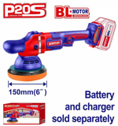

Atornilladores
CLASIFICACION | CODIGO DE BARRA | DESCRIPCION | CANT X CAJA | STOCK | PRECIO DISTRIBUIDOR | Precio Sugerido /0.6 | Spec | IMAGEN
EMTOP_HERRAMIENTAS ELECTRICAS | 6941913619191 | ECSR0458 Destornillador inalámbrico | 20 | 80 | 73 | 121.66666667 | Voltaje: 4V; Vástago hexagonal: 1/4"; Velocidad sin carga: 240 rpm; Par máximo: 4 N.m; Luz de trabajo integrada; Incluír:; 8 piezas de 25mm Cr-V brocas + portacarga; 1 conector Pcs; Carga mediante cable USB tipo C (cable vendido por separado); Empaquetado en un estuche de transporte | 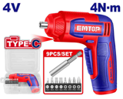
EMTOP_HERRAMIENTAS ELECTRICAS | 6941556244507 | ECSR0408 Destornillador inalámbrico | 20 | 132 | 89 | 148.33333333 | 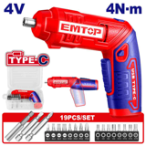 Voltaje: 4V Vástago hexagonal: 1/4" Velocidad sin carga: 240 rpm Par máximo de motor: 4N.m Manilla ajustable en dos posiciones Carga mediante cable USB tipo C (cable vendido por separado) Luz de trabajo integrada Incluír: 16 piezas de 25mm Cr-V brocas + soporte 2 piezas de 50mm Cr-V brocas + soporte 1 conector Pcs Embalado en una caja de plástico
EMTOP_HERRAMIENTAS ELECTRICAS | 6941556244545 | ECSR0406 Destornillador inalámbrico | 20 | 15 | 124 | 206.66666667 | Voltaje: 4V Vástago hexagonal: 1/4" Velocidad sin carga: 260 rpm Par máximo de motor: 5N.m Luz de trabajo integrada Indicador de nivel de carga Incluír: 40 piezas de 25mm Cr-V brocas + Soporte 1 Piezas de 50mm Cr-V brocas + Soporte 1 conector Pcs Carga mediante cable USB tipo C (cable vendido por separado) Embalado en una caja de plástico | 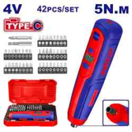
EMTOP_HERRAMIENTAS ELECTRICAS | 6941556243258 | ECSR0803 Destornillador inalámbrico | 20 | 72 | 172 | 286.66666667 | Voltaje: 8V Vástago hexagonal: 1/4" Velocidad sin carga: 220 rpm Par máximo: 6 Nm Ajustes de par: 15+1 Manilla ajustable en dos posiciones Carga mediante cable USB tipo C (cable vendido por separado) Luz de trabajo LED integrada Incluír: 10 piezas de 25mm Cr-V brocas + porta(SL4\SL6\PH1\PH2\PH3\PZ1\PZ1\PZ2\PZ3\T20\T25) 1 conector Pcs de 60 mm 4 brocas HSS con vástago hexagonal (2.0\2.5\3.0\4.0) 1 Pcs CRV PH2 1 Pcs CRV 6 Empaquetado en una bolsa de lona | 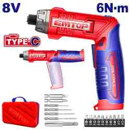

Taladros
CLASIFICACION | CODIGO DE BARRA | DESCRIPCION | CANT X CAJA | STOCK | PRECIO DISTRIBUIDOR | Precio Sugerido /0.6 | TIPO | SPEC | IMAGEN
EMTOP_HERRAMIENTAS ELECTRICAS | 6941556204983 | ULEDL501 Taladro eléctrico | 5 | 59 | 127 | 211.66666667 | Taladro | Voltaje: 110-120V~50/60Hz Potencia de entrada: 500W Velocidad sin carga: 0-3300 rpm Capacidad máxima de perforación: 3/8" Control de velocidad variable Conmutador Froward/Reversa Con un conjunto extra de cepillos de carbón Empaquetado por caja de color | 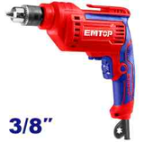
EMTOP_HERRAMIENTAS ELECTRICAS | 6941556242466 | ECDL12510 Taladro inalámbrico | 10 | 27 | 146 | 243.33333333 | Taladro | Voltaje: 12V Velocidad sin carga: 0-750 rpm Par máximo: 20 Nm Cilindro de plástico Capacidad del mandil: 0,8-10 mm Ajustes de par: 15+1 Luz de trabajo LED integrada Indicador de alimentación LED de la batería Incluír: 2 piezas Cr-V de 65mm 1 Pcs 1,5Ah batería (EBPK12153) Puerto de carga de batería: USB tipo C Cargador vendido por separado Empaquetado por caja de color | 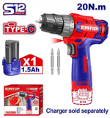
EMTOP_HERRAMIENTAS ELECTRICAS | 6941556259174 | ECDL205581 Taladro inalámbrico compacto sin escobillas | 5 | 67 | 156 | 260 | Taladro | Motor sin escobillas Voltaje: 20V Velocidad sin carga: 0-500/0-2000 rpm Par máximo de motor: 55Nm Mano metálica Capacidad del mandil: 13 mm Ajustes de par: 22+1 Engranajes mecánicos de 2 velocidades Función de bloqueo del eje Luz de trabajo LED integrada Incluír: 2 piezas Cr-V de 65mm Cargador vendido por separado Empaquetado por caja de color | 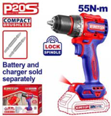
EMTOP_HERRAMIENTAS ELECTRICAS | 6941556250058 | ECDL204531 Taladro inalámbrico sin escobillas | 5 | 14 | 160 | 266.66666667 | Taladro | Motor sin escobillas Voltaje: 20V Velocidad sin carga: 0-550/0-2000 rpm Par máximo: 52Nm Cilindro de plástico Capacidad del mandil: 0,8-10 mm (1/32-3/8") Ajustes de par: 22+1 Engranajes mecánicos de 2 velocidades Función de bloqueo del eje Luz de trabajo LED integrada Incluír: 1 Pieza Cr-V 65mm Cargador vendido por separado Empaquetado por caja de color | 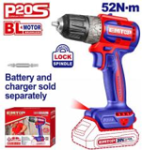
EMTOP_HERRAMIENTAS ELECTRICAS | 6941556242480 | ECDL12620 Taladro inalámbrico | 5 | 15 | 252 | 420 | Taladro | Voltaje: 12V Velocidad sin carga: 0-400/0-1500 rpm Par máximo: 45Nm Cilindro de plástico Capacidad del mandil: 0,8-10 mm Ajustes de par: 15+1 Engranajes mecánicos de 2 velocidades Luz de trabajo LED integrada Indicador de alimentación LED de la batería Incluír: 2 piezas Cr-V de 65mm 2 unidades de 1,5Ah (EBPK12153) Puerto de carga de batería: USB tipo C Cargador vendido por separado Embalado en una caja de plástico | 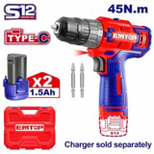
EMTOP_HERRAMIENTAS ELECTRICAS | 6941556244200 | ULCDL6200118 Taladro inalámbrico | 5 | 194 | 288 | 480 | Taladro | Voltaje: 20V Velocidad sin carga: 0-400/0-1500 rpm Par máximo: 45Nm Cilindro de plástico Capacidad del mandil: 1/32-3/8" Ajustes de par: 15+1 Engranajes mecánicos de 2 velocidades Función de bloqueo del eje Luz de trabajo LED integrada Incluír: 1 Pieza Cr-V 65mm 1 Pcs 2.0Ah batería (EBPK20011) 1 cargador de PCS (ULFCR20200) Voltajes de carga: 110-120V~50/60Hz Empaquetado por caja de color | 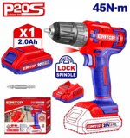
EMTOP_HERRAMIENTAS ELECTRICAS | 6941556257200 | ULCDL20453 Taladro inalámbrico sin escobillas | 5 | 15 | 437 | 728.33333333 | Taladro | Motor sin escobillas Voltaje: 20V Velocidad sin carga: 0-550/0-2000 rpm Par máximo: 52Nm Cilindro de plástico Capacidad del mandil: 1/32-3/8" Ajustes de par: 22+1 Engranajes mecánicos de 2 velocidades Función de bloqueo del eje Incluír: 47 accesorios Pcs 2 unidades de 2,0Ah baterías (EBPK20011) 1 cargador de PCS (ULFCR20200) Voltajes de carga: 110-120V~50/60Hz Luz de trabajo integrada Indicador de alimentación LED de la batería Empaquetado en un estuche de transporte | 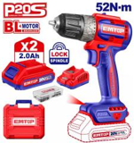
EMTOP_HERRAMIENTAS ELECTRICAS | 6941556224653 | ULDPS01301 Taladro de columna | 1 | 9 | 649 | 1081.6666667 | Taladro | Voltaje: 110-120V~60Hz Potencia de entrada: 350W Velocidad sin carga: 760-3070 rpm Capacidad máxima de taladro: 1/2" Mesa de trabajo ajustable Ajustes de velocidad del husillo: 5 Recorrido del husillo: 2" Diámetro de la columna: 1-52/64" Tamaño de la mesa: 6-5/16"x6-5/16" Tamaño de base: 11-29/64"x7-1/4" Peso neto: 41,8 lbs Altura de la máquina: 23-15/64" Empaquetado por caja de color | 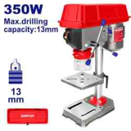
EMTOP_HERRAMIENTAS ELECTRICAS | 6941556254384 | ELSTLI3805 Clavadora inalámbrica de ladrillo | 4 | 13 | 762 | 1270 | Taladro | Voltaje: 20V Tipo de clavo: ST18mm Velocidad de desplazamiento: 2 clavos/s Capacidad del cargador: 65 piezas Aplicaciones: perfectas para muros de ladrillo, chapas de hierro (≤1 mm), madera Incluír: 200 piezas de clavos de hormigón (18mm) Boquilla de aire de 1 pieza Pin de 1 pieza Embalado en una caja de plástico | 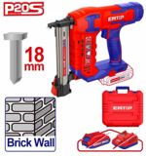
EMTOP_HERRAMIENTAS ELECTRICAS | 6941556211455 | ULMDL0681 Taladro de impacto | 10 | 4 | 146 | 243.33333333 | Taladro de impacto | Voltaje: 110-120V~50/60Hz Potencia de entrada: 680W Velocidad sin carga: 0-3000 rpm Capacidad máxima de perforación: 1/2'' Control de velocidad variable Conmutador Froward/Reversa Función del martillo Empaquetado por caja de color | 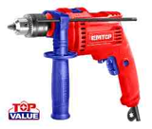
EMTOP_HERRAMIENTAS ELECTRICAS | 6941556257545 | ECIDL205581 Drill de impacto inalámbrico compacto sin escobillas | 5 | 29 | 205 | 341.66666667 | Taladro de impacto | Motor sin escobillas Voltaje: 20V Velocidad sin carga: 0-500/0-2000 rpm Tasa máxima de impacto: 30000 bpm Par máximo de motor: 55Nm Mano metálica Capacidad del mandil: 13 mm Ajustes de par: 22+1+1 Engranajes mecánicos de 2 velocidades Función de bloqueo del eje Luz de trabajo LED integrada Incluír: 1 Pieza Cr-V 65mm 3 brocas de mampostería Cargador vendido por separado Empaquetado por caja de color | 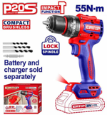
EMTOP_HERRAMIENTAS ELECTRICAS | 6941556242503 | ECIDL12620 Taladro de impacto inalámbrico | 5 | 141 | 327 | 545 | Taladro de impacto | Voltaje: 12V Velocidad sin carga: 0-400/0-1500 rpm Tasa máxima de impacto: 22500 bpm Par máximo: 45Nm Cilindro de plástico Capacidad del mandil: 0,8-10 mm Ajustes de par: 18+1+1 Engranajes mecánicos de 2 velocidades Luz de trabajo LED integrada Indicador de alimentación LED de la batería Incluír: 50 accesorios Pcs 2 unidades de 1,5Ah (EBPK12153) Puerto de carga de batería: USB tipo C Cargador vendido por separado Embalado en una caja de plástico | 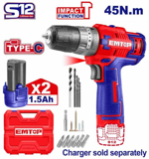
EMTOP_HERRAMIENTAS ELECTRICAS | 6941556206413 | ULMDL1101 Taladro de impacto | 5 | 80 | 338 | 563.33333333 | Taladro de impacto | Voltaje: 110-120V~50/60Hz Potencia de entrada: 1100W Velocidad sin carga: 0-2800 rpm Capacidad máxima de taladro: 1/2" Control de velocidad variable Conmutador de adelante/atrás Función del martillo Caja de cambios de aluminio Con un conjunto extra de cepillos de carbón Empaquetado por caja de color | 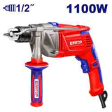
EMTOP_HERRAMIENTAS ELECTRICAS | 6941556242268 | ULCIDL6200128 Taladro de impacto inalámbrico | 5 | 137 | 489 | 815 | Taladro de impacto | Voltaje: 20V Velocidad sin carga: 0-400/0-1500 rpm Tasa máxima de impacto: 22500 bpm Par máximo: 45Nm Mano metálica Capacidad del mandil: 1/32-3/8" Ajustes de par: 18+1+1 Engranajes mecánicos de 2 velocidades Función de bloqueo del eje Carro sin llave con bloqueo automático Luz de trabajo LED integrada Incluír: 55 accesorios Pcs 3 brocas de mampostería 2 unidades de 2,0Ah baterías (EBPK20011) 1 cargador de PCS (ULFCR20200) Voltajes de carga: 110-120V~50/60Hz Empaquetado en un estuche de transporte | 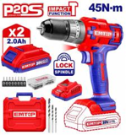
EMTOP_HERRAMIENTAS ELECTRICAS | 6941556211509 | ULCKL2007kit de taladro y atornillador de impacto | 4 | 7 | 719 | 1198.3333333 | Taladro de impacto | Voltaje: 20V Con taladro inalámbrico de iones de litio de 1 pieza (ULCDL620011) Con una llave de impacto de iones de litio de 1 pieza (ULCDLIW20221) Llave de impacto de iones de litio (ULCDLIW20221): Motor sin escobillas Transmisión cuadrada: 1/2" Velocidad sin carga: 0-1300/0-2100 rpm Tasa de impacto: 0-2000/0-3300 bpm Par máximo: 300 Nm Taladro inalámbrico de iones de litio (ULCDL620011): Velocidad sin carga: 0-400/0-1500 rpm Par máximo de motor: 45 Nm Cilindro de plástico Capacidad del mandil: 1/32-3/8" Ajustes de par: 15+1 Engranajes mecánicos de 2 velocidades Voltajes de carga: 110-120V~50/60Hz Incluír: 3 sockets Pcs (17, 19, 21mm) 2 unidades de 2,0Ah baterías (EBPK20011) 1 cargador de PCS (ULFCR20200) Empaquetado en una bolsa de lona | 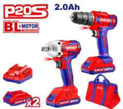

Compresores 12V
CLASIFICACION | CODIGO DE BARRA | DESCRIPCION | CANT X CAJA | STOCK | PRECIO DISTRIBUIDOR | Precio Sugerido /0.6 | Spec | IMAGEN
EMTOP_HERRAMIENTAS ELECTRICAS | 6941556243852 | ELAC2018 Compresor automático inalámbrico de aire | 4 | 33 | Q153.00 | Q255.00 | Voltaje: 20V Presión máxima: 150PSI/10BAR Luz LED Diseño portátil inalámbrico Con adaptadores de 3 piezas Batería y cargador vendidos por separado Empaquetado por caja de color | 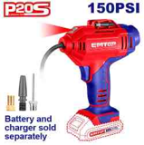
EMTOP_AIRE | 6972951241570 | EAAC3501 Compresor de aire automático | 8 | 22 | Q160.00 | Q266.67 | Fuente de alimentación: DC12V Corriente nominal: 10A Presión máxima: 140 PSI (10 bar) Flujo de aire máximo: 35L/min Con luz LED 1PCS Con cable 3M y mechero Con clips de batería 1Pcs Con adaptadores de boquilla de 4 piezas Empaquetado por caja de color | 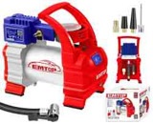
EMTOP_AIRE | 6972951241587 | EAAC4501 Compresor de aire automático | 4 | 21 | Q270.00 | Q450.00 | Compresor de aire de alta resistencia con luz Fuente de alimentación: 12V, Corriente nominal: 18A Presión máxima: 120 PSI, Duración de la duración: 15 minutos Manguera de aire de 5M con adaptador de liberación rápida de latón Manómetro de alta calidad de 120 PSI Cable 3M con clips para pilas con LED 3PCS 2x Diámetro del cilindro: 30mm Empaquetado por caja de color y bolsa de lona | 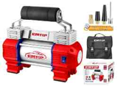
EMTOP_HERRAMIENTAS ELECTRICAS | 6941556206512 | ELAC2002inflador elEctrico para carro portAtil | 4 | 13 | Q403.00 | Q671.67 | Voltaje: 20V Presión máxima: 160PSI/11BAR Con luz LED 3PCS Pantalla digital Parada automática a la presión especificada Alimentado por vehículo o por batería de ion de litio Con cable 3M y mechero Con adaptador de bola 1PCS Con adaptador de vale de neumáticos 1PCS Con adaptador de cama neumática 1PCS Batería y cargador vendidos por separado Empaquetado por caja de color | 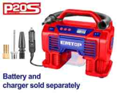

Pistolas Inflar
CLASIFICACION | CODIGO DE BARRA | DESCRIPCION | CANT X CAJA | STOCK | PRECIO DISTRIBUIDOR | Precio Sugerido /0.6 | SPEC | IMAGEN
EMTOP_AIRE | 6972951247381 | EASGT8501pistola para inflar llanta | 20 | 5 | 67 | 111.66666667 | Pistola infladora de neumáticos de aire Presión máxima: 8,5 Bar(120 PSI) Con conector tipo Europa, conector tipo EE. UU., conector tipo Nitto y conector tipo Italia. Empaquetado por tarjeta deslizante | 